상품제안서
나이스LED램프보조배터리2600mah-캠핑겸용 | 상품코드: F22097

 |  |  |  |  |  |  | 02-412-0044 | www.easy1.co.kr
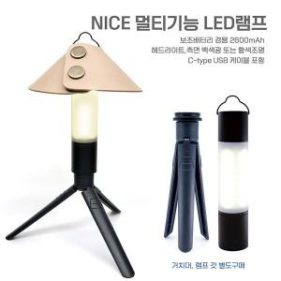

【상세/제작정보】

【인쇄/포장옵션】 | 레이저, 불박 / 포장지포장

【공급단가】 | 수량 | 100~ | 300~ | 500~ | 1,000~ | 3,000~
*VAT별도 | 거치대 추가 | 14,580원 | 14,040원 | 13,500원 | 12,960원 | 12,630원
 | 램프 갓 추가 | 12,690원 | 12,220원 | 11,750원 | 11,280원 | 10,990원
 | 거치대+램프 갓 | 15,930원 | 15,340원 | 14,750원 | 14,160원 | 13,800원

【상품 URL】 | https://dev.easy1.co.kr:443/src/goods_detail.php?gdno=22097

